Лист1
 | Садовый центр "Скуратово" |  |  |  |  | 30.01.2024 г.
 | Калужская область, Жуковский район, д. Скуратово 12а
 | www.prosad24.ru +7(903)273-24-15

№ п/п | Лиственные декоративные кустарники | Контейнер, литры | Остаток | Размер, см | Цена, рублей | Фото
1 | Сирень венгерская (VI, аром., 450) | Т12 | 2 | 100+ | 3200 | 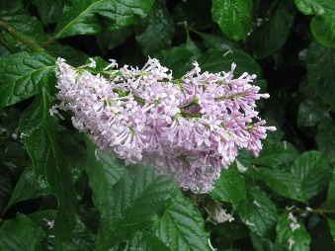
2 | Сирень Вольфа (VI, аром., лилово-фиолет., 600) | Т12 | 1 | 120+ | 3200
3 | Сирень обыкновенная (белые, простые, V, 300) | С3 | 5 | 20-30 | 150
4 | Сирень обыкновенная Аделина (тёмно-розовые, крупные, V, 200) | С2 | 35 | 30-50 | 500 | 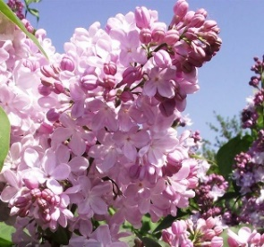
5 | Сирень обыкновенная Катерина Хавемейер (нежно сиреневые, махровые, V, 350) | С5 | 1 | 60+ | 2000 | 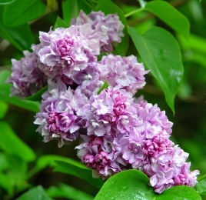
5 | Сирень обыкновенная микс (Сенсация, Катерина Хавемеер, Мадам Лемуан, Красавица Москвы, генерал Першинг) | С5 | 25 | 40-60 | 1500 | Сюрприз
6 | Сирень обыкновенная Сенсация (сиреневый с белым, V, 250) | С5 | 1 | 60+ | 2500 | 